Sheet1
车灯产品汇总
产品类型 | 产品图片 | 应用范围 | 大概概述/价格 | 基本情况
白光2835贴片 | 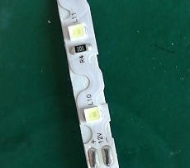 | 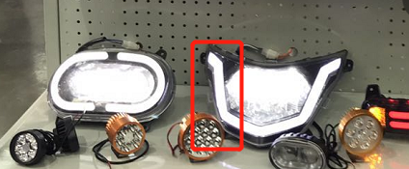 | 白光2835的贴片，主要是做前大灯辅助照明的。也是我目前主要做的。价格也比较多，分低端，中高端。低端的价格大概是10-12元/K。稍微好一点的价格是15-16元/K。目前保镖是用15价格的。施希华、林华军、项有磊都是用低端的。 | 我是从去年10月份开始接触这块，目前台州客户大概做了七八家。主要就是各种2835的贴片。还有一些小的客户没有接触到。台州客户大概就两类，一类是电动车灯，一类是后装的汽车灯。国内还有几个比较大的市场，一个是江苏，还有一个是天津。目前做客户很多都是有账期的，江苏和天津太远，我暂时还没怎么接触。不过过段时间有个无锡的电动车展，我是打算去看一下的，主要是想挑几个比较优质的客户去做。你在这行业做了很久，肯定对客户比较熟悉，新的客户我们完全可以合作。客户的一般分2类：第一，像豪通，保镖，采购LED灯珠，自己贴片做成整灯。第二，像大环，广环，采购供应商贴好的LED模组，自己组装。我们可以通过他们找到做模组的厂家，然后推销LED灯珠。
金黄光2835贴片 |  | 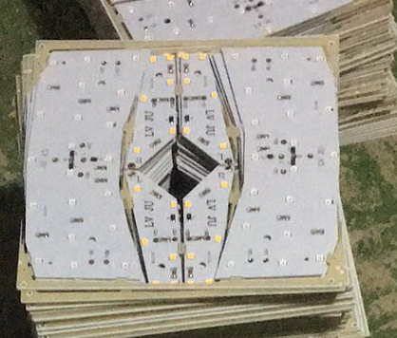 | 图片中间的就是2835贴片金黄光，主要是做电动车转向灯。这个是我目前做的比较多的，产品分低端和中高端。低端的价格就15-20元/K。
红光2835贴片 | 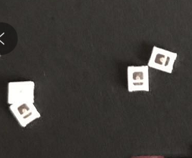 |  | 红光的2835主要就是刹车灯。电动车市场的用的比较便宜，大概的价格在20-25元/K。还有一款台州做汽车尾灯的客户，他们用的就比较高端，价格在80-130元/K都有，功率不一样，价格差距也很大
2016贴片 |  | 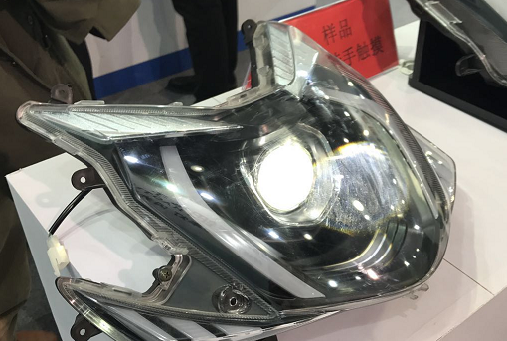 | 2016主要是代替COB，做电动车前大灯。目前台州市场主要是一家叫德豪的在供货，大概的价格在0.55-0.7/PCS之间。这个产品目前我没有很好的货源，但是找了一家比较厉害的公司，刚做好市场调研，希望他们能够投产这个产品。

